模型层次
数仓分层名称 | 数仓分层英文简写 | 数仓分层英文名 | 子分层名称 | 子分层英文简写 | 子分层英文名 | 模型描述
操作数据层 | ODS | Operational Data Store |  |  |  | 同步：结构化数据增量或全量同步到hdfs 结构化：非结构化（日志）、半结构化（json）结构化处理到hdfs 累计历史、清洗：根据数据业务需求及稽核要求保存历史数据、清洗数据
公共维度模型层 | CDM | Common Dimenions Model | 明细数据层 | DWD | Data Warehouse Detail | 组合相关和相似数据：采用明细宽表，复用关联计算，减少数据扫描。 公共指标统一加工：基于OneData体系构建命名规范，口径一致和算法统一的统计指标，为上层数据产品、应用和服务提供公共指标；建立逻辑汇总宽表。 建立一致性维度：建立一致的数据分析维表，降低数据计算口径，算法不统一的风险。
 |  |  | 汇总数据层 | DWS | Data Warehouse Summary
应用数据层 | ADS | Application Data Store |  |  |  | 个性化指标加工：不公用性，复杂性（指数型、比值型、排名型指标） 基于应用的数据组装：大宽表集市、横标转纵表、趋势指标串
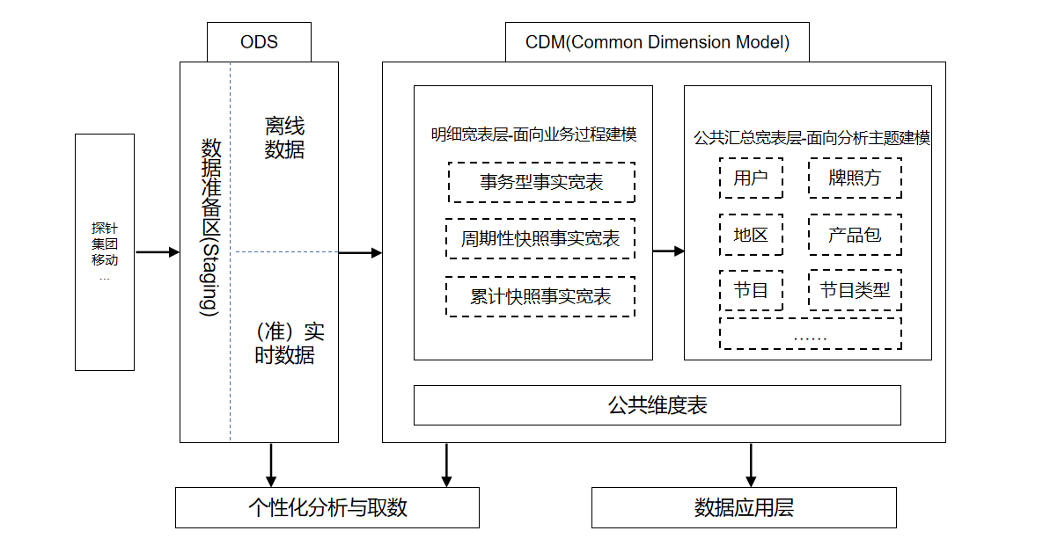

 | 模型架构图

数仓构建工作流
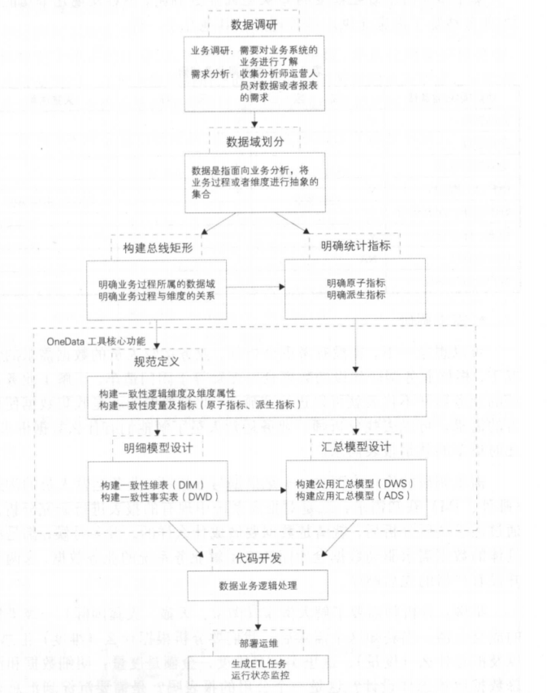
实施工作流

